Xem thông tin khách hàng
Project Name | ỨNG DỤNG AI CHATBOT VÀO WEBSITE QUẢN LÝ VÀ CHĂM SÓC THÚ CƯNG
Module Code | Xem thông tin khách hàng
 | Hoàn thành | Lỗi |  | Chưa kiểm tra | Bị chặn | Tổng lần kiểm tra
Round 1 | 14 | 0 |  | 0 | 0 | 14
Round 2 | 14 | 0 |  | 0 | 0 | 14

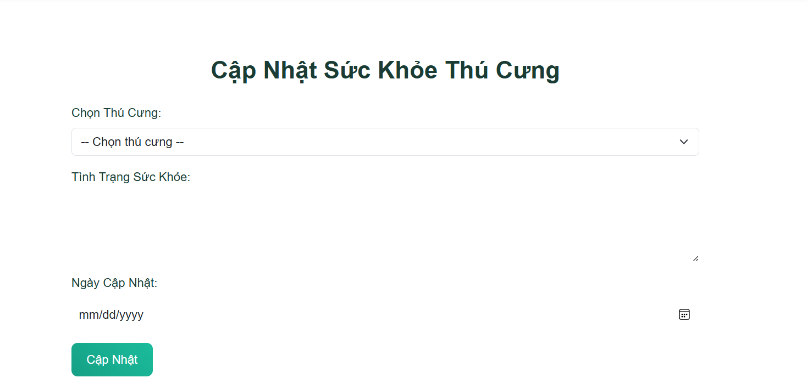

Test Case ID | Mô tả | Quy trình | Điều kiện tiên quyết | Kết quả mong đợi | Kết quả thực tế | Kết quả |  |  |  |  |  | Chú thích
 |  |  |  |  |  | Vòng 1 |  |  | Vòng 2
 |  |  |  |  |  | Trạng thái | Ngày kiểm tra | Người kiểm tra | Trạng thái | Ngày kiểm tra | Người kiểm tra
GUI_SHOW Xem thông tin khách hàng
GUI-XTTKH-01 | [Cập nhật sức khỏe thú cưng] Lable |  |  | - Hiển thị Cập nhật sức khỏe thú cưng - Text color: Black - Status: Enable | - Hiển thị Cập nhật sức khỏe thú cưng - Text color: Black - Status: Enable | Passed | 2025-05-11 | Tuấn | Passed | 2025-05-14 | Tuấn
GUI-XTTKH-02 | [Chọn thú cưng] DropDown |  |  | - Chọn thú cưng - Textcolor:black - Status:Enable | - Chọn thú cưng - Textcolor:black - Status:Enable | Passed | 2025-05-11 | Tuấn | Passed | 2025-05-14 | Tuấn
GUI-XTTKH-03 | [Tình trạng sức khỏe] Textbox |  |  | - Cập nhật tình trạng sức khỏe thú cưng - Status: Enable -Textcolor:Enable | - Cập nhật tình trạng sức khỏe thú cưng - Status: Enable -Textcolor:Enable | Passed | 2025-05-11 | Tuấn | Passed | 2025-05-14 | Tuấn
GUI-XTTKH-04 | [Ngày cập nhật] datepicker |  |  | - Text color: Black - Status: Enable | - Text color: Black - Status: Enable | Passed | 2025-05-11 | Tuấn | Passed | 2025-05-14 | Tuấn
GUI-XTTKH-05 | [Cập nhật] Button |  |  | - Button:Cập nhật -Textcolor:Blue - Status: Enable | - Button:Cập nhật -Textcolor:Blue - Status: Enable | Passed | 2025-05-11 | Tuấn | Passed | 2025-05-14 | Tuấn
FUNCTION_SHOW xem thông tin khách hàng
FUNC-XTTKH-01 | Kiểm tra hiển thị các thành phần chính trên trang. | 1. Đăng nhập admin 2. Truy cập vào trang "Cập Nhật Sức Khỏe Thú Cưng". | Đã truy cập , và truy cập vào trang Cập nhật sức khỏe thú cưng | Giao diện hiển thị đầy đủ các thông tin "chọn thú cưng,Tình trạng sức khỏe ,Ngày cập nhật, Button cập nhật" | Giao diện hiển thị đầy đủ các thông tin "chọn thú cưng,Tình trạng sức khỏe ,Ngày cập nhật, Button cập nhật" | Passed | 2025-05-11 | Tuấn | Passed | 2025-05-14 | Tuấn
FUNC-XTTKH-02 | Kiểm tra hiển thị danh sách thú cưng khi nhấp vào dropdown. | 1. Đăng nhập admin 2. Truy cập vào trang "Cập Nhật Sức Khỏe Thú Cưng". 3.Nhấn vào Dropdown Chọn thú cưng | Đã truy cập , và truy cập vào trang Cập nhật sức khỏe thú cưng | - Số lượt thích giảm xuống 1 | - Số lượt thích giảm xuống 1 | Passed | 2025-05-11 | Tuấn | Passed | 2025-05-14 | Tuấn
FUNC-XTTKH-03 | Kiểm tra tình trạng sức khỏe thú cưng | 1. Đăng nhập admin 2. Truy cập vào trang "Cập Nhật Sức Khỏe Thú Cưng". 3. Cập nhật sức khỏe thú cưng 4. Nhập: "tình trạng sức khỏe" 5. Nhấn cập nhật | Đã đăng nhập, bài đăng có bình luận | - Hiển thị phản hồi: "Cảm ơn" - Thông báo: "Phản hồi đã được gửi" | - Hiển thị phản hồi: "Cảm ơn" - Thông báo: "Phản hồi đã được gửi" | Passed | 2025-05-11 | Tuấn | Passed | 2025-05-14 | Tuấn
FUNC-XTTKH-04 | Chọn ngày cập nhật | 1. Đăng nhập admin 2. Truy cập vào trang "Cập Nhật Sức Khỏe Thú Cưng". 3. Nhấn vào chọn ngày tháng năm 4. Nhấn cập nhật 5.Nhập tình trạng và ngày 6.Nhấn "Cập nhật" | Đã đăng nhập, bài đăng có bình luận | - Ẩn nút gửi phản hồi không cho phản hồi | - Ẩn nút gửi phản hồi không cho phản hồi | Passed | 2025-05-11 | Tuấn | Passed | 2025-05-14 | Tuấn
FUNC-XTTKH-05 | Kiểm tra bắt buộc phải chọn thú cưng. |  | Đã đăng nhập | - Hiển thị thông báo: "Bài đăng không tồn tại" | - Hiển thị thông báo: "Bài đăng không tồn tại" | Passed | 2025-05-11 | Tuấn | Passed | 2025-05-14 | Tuấn
FUNC-XTTKH-06 | Thích bình luận với lỗi hệ thống | 1. Đăng nhập 2. Truy cập bài đăng 3. Nhấn "Thích" trên bình luận nào đó | Đã đăng nhập, hệ thống lỗi | - Hiển thị thông báo: "Đã xảy ra lỗi, vui lòng thử lại" | - Hiển thị thông báo: "Đã xảy ra lỗi, vui lòng thử lại" | Passed | 2025-05-11 | Tuấn | Passed | 2025-05-14 | Tuấn
FUNC-XTTKH-07 | Phản hồi bình luận vượt ký tự tối đa | 1. Đăng nhập 2. Truy cập bài đăng 3. Nhấn "Trả lời" trên bình luận nào đó 4. Nhập 501 ký tự 5. Nhấn gửi | Đã đăng nhập, bài đăng có bình luận | - Không gửi phản hồi - Thông báo: "Nội dung không được vượt quá 500 ký tự" | - Không gửi phản hồi - Thông báo: "Nội dung không được vượt quá 500 ký tự" | Passed | 2025-05-11 | Tuấn | Passed | 2025-05-14 | Tuấn
FUNC-XTTKH-08 | Phản hồi bình luận với ngôn từ thô tục | 1. Đăng nhập 2. Truy cập bài đăng 3. Nhấn "Trả lời" trên bình luận nào đó 4. Nhập: "Á đù" 5. Nhấn gửi | Đã đăng nhập, bài đăng có bình luận | - Hiển thị thông báo lỗi "Bình luận của bạn có ngôn từ không chuẩn mực!" | - Hiển thị thông báo lỗi "Bình luận của bạn có ngôn từ không chuẩn mực!" | Passed | 2025-05-11 | Tuấn | Passed | 2025-05-14 | Tuấn

Cập nhật sức khỏe thú cưng.
Project Name | ỨNG DỤNG AI CHATBOT VÀO WEBSITE QUẢN LÝ VÀ CHĂM SÓC THÚ CƯNG
Module Code | Cập nhật sức khỏe thú cưng
 | Hoàn thành | Lỗi | Chưa kiểm tra | Bị chặn | Tổng lần kiểm tra
Round 1 | 8 | 0 | 0 | 0 | 8
Round 2 | 8 | 0 | 0 | 0 | 8
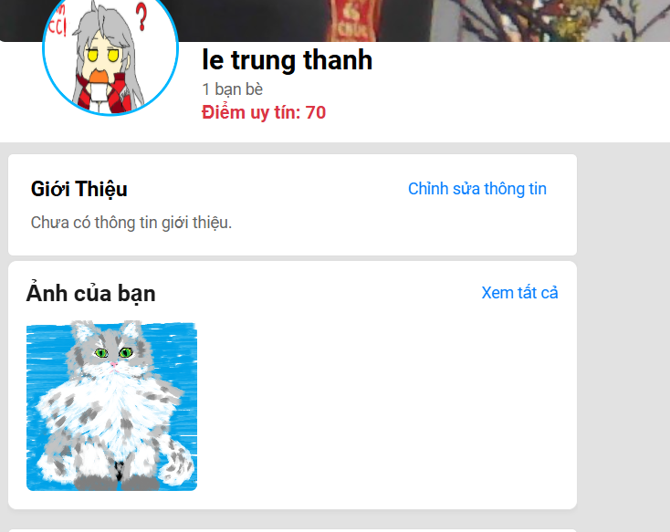

Test Case ID | Mô tả | Quy trình | Kết quả mong đợi | Kết quả thực tế | Kết quả |  |  |  |  |  | Chú thích
 |  |  |  |  | Vòng 1 |  |  | Vòng 2
 |  |  |  |  | Trạng thái | Ngày kiểm tra | Người kiểm tra | Trạng thái | Ngày kiểm tra | Người kiểm tra
GUI_SHOW Cập nhật sức khỏe thú cưng
GUI-CNXKTC-01 | Hiển thị tiêu đề khu vực file phương tiện |  | -Label: hiển thị tiêu đề rõ ràng. -Status: hiển thị | -Label: hiển thị tiêu đề rõ ràng. -Status: hiển thị | Passed | 2025-05-11 | Thành | Passed | 2025-05-14 | Thành
GUI-CNXKTC-02 | Hiển thị danh sách file phương tiện |  | -Danh sách: hiển thị các thumbnail hoặc preview của các file phương tiện. | -Danh sách: hiển thị các thumbnail hoặc preview của các file phương tiện. | Passed | 2025-05-11 | Thành | Passed | 2025-05-14 | Thành
GUI-CNXKTC-03 | Hiển thị thumbnail/preview cho từng file |  | -Thumbnail/preview: hiển thị rõ ràng, đúng với nội dung file. | -Thumbnail/preview: hiển thị rõ ràng, đúng với nội dung file. | Passed | 2025-05-11 | Thành | Passed | 2025-05-14 | Thành
GUI-CNXKTC-04 | Hiển thị nút "Xem tất cả" |  | -Button: [Xem tất cả] -Status: enable | -Button: [Xem tất cả] -Status: enable | Passed | 2025-05-11 | Thành | Passed | 2025-05-14 | Thành
FUNCTION_SHOW Cập nhật sức khỏe thú cưng
FUNC-CNSKTC-01 | Mở xem chi tiết file phương tiện ảnh | 1. Nhấn vào một thumbnail ảnh. | -Hiển thị ảnh kích thước đầy đủ. | -Hiển thị ảnh kích thước đầy đủ. | Passed | 2025-05-11 | Thành | Passed | 2025-05-14 | Thành
FUNC-CNSKTC-02 | Mở xem chi tiết file phương tiện video | 1. Nhấn vào một preview video. | -Hiển thị trình phát video. -Cho phép phát/tạm dừng, điều chỉnh âm lượng, xem toàn màn hình | -Hiển thị trình phát video. -Cho phép phát/tạm dừng, điều chỉnh âm lượng, xem toàn màn hình | Passed | 2025-05-11 | Thành | Passed | 2025-05-14 | Thành
FUNC-CNSKTC-03 | Xem tất cả file phương tiện | 1. Nhấn vào nút "Xem tất cả". | -Hiển thị đầy đủ danh sách tất cả các file phương tiện. | -Hiển thị đầy đủ danh sách tất cả các file phương tiện. | Passed | 2025-05-11 | Thành | Passed | 2025-05-14 | Thành
FUNC-CNSKTC-04 | Kiểm tra hiển thị khi không có file phương tiện | Truy cập vào trang/khu vực khi không có file phương tiện nào. | -Danh sách hiển thị trống. | -Danh sách hiển thị trống. | Passed | 2025-05-11 | Thành | Passed | 2025-05-14 | Thành

Quản lý lịch hẹn và dịch vụ thú
Project Name | ỨNG DỤNG AI CHATBOT VÀO WEBSITE QUẢN LÝ VÀ CHĂM SÓC THÚ CƯNG
Module Code | Quản lý lịch hẹn và dịch vụ thú y
 | Hoàn thành | Lỗi |  | Chưa kiểm tra | Bị chặn | Tổng lần kiểm tra
Round 1 | 10 | 0 |  | 0 | 0 | 10
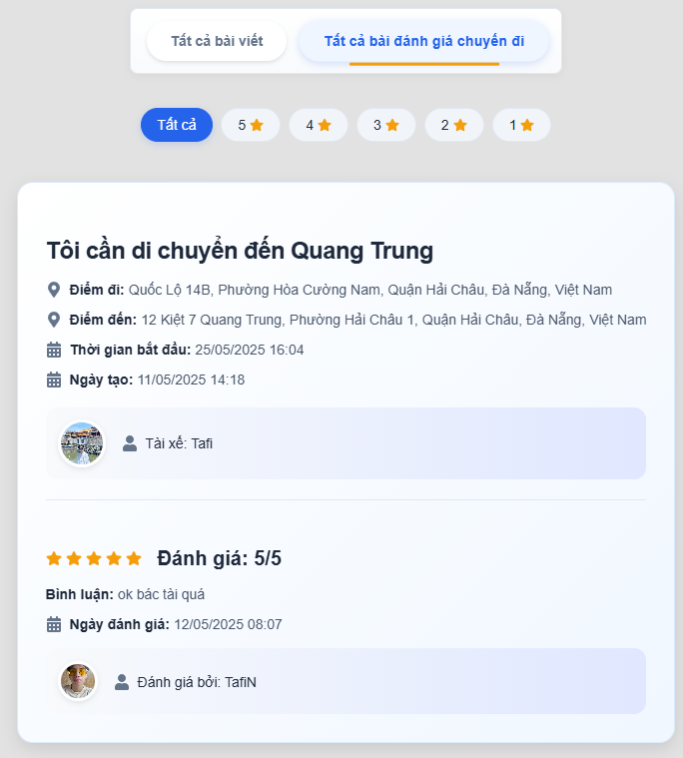
Round 2 | 10 | 0 |  | 0 | 0 | 10

Test Case ID | Mô tả | Quy trình | Điều kiện tiên quyết | Kết quả mong đợi | Kết quả thực tế | Kết quả |  |  |  |  |  | Chú thích
 |  |  |  |  |  | Vòng 1 |  |  | Vòng 2
 |  |  |  |  |  | Trạng thái | Ngày kiểm tra | Người kiểm tra | Trạng thái | Ngày kiểm tra | Người kiểm tra
GUI_SHOW Quản lý lịch hẹn và dịch vụ thú y
GUI-QLLHVDVTY-01 | [Danh sách đánh giá] Tiêu đề |  |  | - Hiển thị: "Danh sách đánh giá" - Text color: Black - Status: Enable | - Hiển thị: "Danh sách đánh giá" - Text color: Black - Status: Enable | Passed | 2025-05-11 | Huy | Passed | 2025-05-14 | Huy
GUI-QLLHVDVTY-02 | [Danh sách đánh giá] Số sao |  |  | - Icon: Hình ngôi sao - Text: "4.5/5" - Text color: Gold | - Icon: Hình ngôi sao - Text: "4.5/5" - Text color: Gold | Passed | 2025-05-11 | Huy | Passed | 2025-05-14 | Huy
GUI-QLLHVDVTY-03 | [Danh sách chuyến đi] Thông tin chuyến đi |  |  | - Hiển thị: Nội dung chuyến đi, điểm đi, điểm đến, thời gian, ngày tạo, Thông tin tài xế, - Text color: Black - Status: Enable | - Hiển thị: Nội dung chuyến đi, điểm đi, điểm đến, thời gian, ngày tạo, Thông tin tài xế, - Text color: Black - Status: Enable | Passed | 2025-05-11 | Huy | Passed | 2025-05-14 | Huy
GUI-QLLHVDVTY-04 | [Danh sách đánh giá] Nội dung đánh giá |  |  | - Text: "Tài xế thân thiện, xe sạch sẽ" - Text color: Black | - Text: "Tài xế thân thiện, xe sạch sẽ" - Text color: Black | Passed | 2025-05-11 | Huy | Passed | 2025-05-14 | Huy
GUI-QLLHVDVTY-05 | [Danh sách đánh giá] Thời gian đánh giá |  |  | - Label: "Thời gian" - Text color: Gray | - Label: "Thời gian" - Text color: Gray | Passed | 2025-05-11 | Huy | Passed | 2025-05-14 | Huy
GUI-QLLHVDVTY-06 | [Danh sách đánh giá] Thông báo không có đánh giá |  |  | - Hiển thị: "Chưa có đánh giá nào" - Text color: Gray | - Hiển thị: "Chưa có đánh giá nào" - Text color: Gray |  | 2025-05-11 | Huy |  | 2025-05-14 | Huy
FUNCTION_SHOW Xem danh sách đánh giá chuyến đi
FUN -QLLHVDVTY01 | Xem danh sách đánh giá thành công | 1. Đăng nhập 2. Truy cập mục "Chia sẻ xe" 3. Nhấn vào thông tin người dùng đăng bài | Đã đăng nhập, người dùng có đánh giá | - Hiển thị đầy đủ nội dung chuyến đi, Điểm đi, Điểm đến, thời gian di chuyển, ngày đăng, thông tin tài xế, nội dung đánh giá,Thời gian bình luận, thông tin người đánh giá (nếu không có đánh giá hiển thị "Chưa có đánh giá") | - Hiển thị đầy đủ nội dung chuyến đi, Điểm đi, Điểm đến, thời gian di chuyển, ngày đăng, thông tin tài xế, nội dung đánh giá,Thời gian bình luận, thông tin người đánh giá (nếu không có đánh giá hiển thị "Chưa có đánh giá") | Passed | 2025-05-11 | Huy | Passed | 2025-05-14 | Huy
FUN -QLLHVDVTY02 | Xem danh sách khi không có đánh giá | 1. Đăng nhập 2. Truy cập mục "Chia sẻ xe" 3. Nhấn vào thông tin người dùng đăng bài không có đánh giá | Đã đăng nhập, người dùng không có đánh giá | - Hiển thị thông báo: "Chưa có đánh giá nào | - Hiển thị thông báo: "Chưa có đánh giá nào | Passed | 2025-05-11 | Huy | Passed | 2025-05-14 | Huy
FUN -QLLHVDVTY03 | Xem danh sách với người dùng không tồn tại | 1. Chưa đăng nhập 2. Truy cập mục "Chia sẻ xe" 3. Nhấn vào thông tin người dùng đăng bài | Đã đăng nhập vào hệ thống | - Hiển thị thông báo: "Người dùng không tồn tại" | - Hiển thị thông báo: "Người dùng không tồn tại" | Passed | 2025-05-11 | Huy | Passed | 2025-05-14 | Huy
FUN -QLLHVDVTY04 | Xem danh sách với lỗi hệ thống | 1. Đăng nhập 2. Truy cập mục "Chia sẻ xe" 3. Nhấn vào thông tin người dùng đăng bài | Đã đăng nhập, hệ thống lỗi | - Hiển thị thông báo: "Đã xảy ra lỗi, vui lòng thử lại" | - Hiển thị thông báo: "Đã xảy ra lỗi, vui lòng thử lại" | Passed | 2025-05-11 | Huy | Passed | 2025-05-14 | Huy

Xử lý đơn hàng và hỗ trợ khách
Project Name | ỨNG DỤNG AI CHATBOT VÀO WEBSITE QUẢN LÝ VÀ CHĂM SÓC THÚ CƯNG
Module Code | Xử lý đơn hàng và hỗ trợ khách hàng
 | Hoàn thành | Lỗi | Chưa kiểm tra | Bị chặn | Tổng lần kiểm tra
Round 1 | 15 | 0 | 0 | 0 | 15
Round 2 | 15 | 0 | 0 | 0 | 15
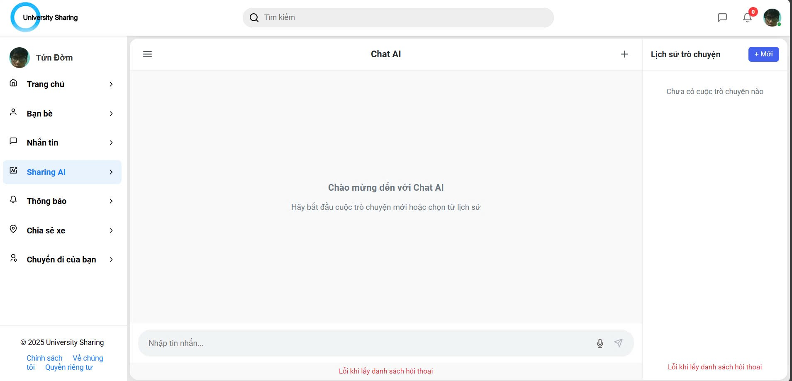

Test Case ID | Mô tả | Quy trình | Kết quả mong đợi | Kết quả thực tế | Kết quả |  |  |  |  |  | Chú thích
 |  |  |  |  | Vòng 1 |  |  | Vòng 2
 |  |  |  |  | Trạng thái | Ngày kiểm tra | Người kiểm tra | Trạng thái | Ngày kiểm tra | Người kiểm tra
GUI_SHOW Xử lý đơn hàng và hỗ trợ khách hàng
GUI-XLDHVHTKH01 | Hiển thị tiêu đề "Chat AI" |  | -Label: [Chat AI] -Status: hiển thị | -Label: [Chat AI] -Status: hiển thị | Passed | 2025-05-11 | Phúc | Passed | 2025-05-14 | Phúc
GUI-XLDHVHTKH02 | Hiển thị thông báo chào mừng |  | -Label: [Chào mừng đến với Chat AI] -Hướng dẫn: [Hãy bắt đầu cuộc trò chuyện mới hoặc chọn từ lịch sử]. -Status: hiển thị | -Label: [Chào mừng đến với Chat AI] -Hướng dẫn: [Hãy bắt đầu cuộc trò chuyện mới hoặc chọn từ lịch sử]. -Status: hiển thị | Passed | 2025-05-11 | Phúc | Passed | 2025-05-14 | Phúc
GUI-XLDHVHTKH03 | Hiển thị ô nhập tin nhắn |  | -Textbox: hiển thị với placeholder -Status: enable cho phép nhập liệu. | -Textbox: hiển thị với placeholder -Status: enable cho phép nhập liệu. | Passed | 2025-05-11 | Phúc | Passed | 2025-05-14 | Phúc
GUI-XLDHVHTKH04 | Hiển thị nút gửi tin nhắn |  | -Button: biểu tượng gửi -Status: enable | -Button: biểu tượng gửi -Status: enable | Passed | 2025-05-11 | Phúc | Passed | 2025-05-14 | Phúc
GUI-XLDHVHTKH05 | Hiển thị khu vực lịch sử trò chuyện |  | -Khu vực: hiển thị danh sách các cuộc trò chuyện trước đây | -Khu vực: hiển thị danh sách các cuộc trò chuyện trước đây | Passed | 2025-05-11 | Phúc | Passed | 2025-05-14 | Phúc
GUI-XLDHVHTKH06 | Hiển thị nút "Lịch sử trò chuyện" |  | -Button: [Lịch sử trò chuyện] -Status: enable | -Button: [Lịch sử trò chuyện] -Status: enable | Passed | 2025-05-11 | Phúc | Passed | 2025-05-14 | Phúc
GUI-XLDHVHTKH07 | Hiển thị nút "Mới" |  | -Button: [Mới] -Status: enable | -Button: [Mới] -Status: enable | Passed | 2025-05-11 | Phúc | Passed | 2025-05-14 | Phúc
GUI-XLDHVHTKH08 | Hiển thị lỗi khi không lấy được danh sách hội thoại |  | -Label: [Lỗi khi lấy danh sách hội thoại]. -Status: hiển thị | -Label: [Lỗi khi lấy danh sách hội thoại]. -Status: hiển thị | Passed | 2025-05-11 | Phúc | Passed | 2025-05-14 | Phúc
FUNCTION_SHOW Chatbot sharing AI
FUNC-XLDHVHHKH01 | Gửi tin nhắn thành công và nhận phản hồi từ AI | 1. Nhập tin nhắn vào ô nhập. 2. Nhấn nút gửi. | -Tin nhắn của người dùng hiển thị trong khung chat. -Chatbot phản hồi với câu trả lời liên quan đến tin nhắn đã gửi. -Phản hồi của chatbot hiển thị trong khung chat. | -Tin nhắn của người dùng hiển thị trong khung chat. -Chatbot phản hồi với câu trả lời liên quan đến tin nhắn đã gửi. -Phản hồi của chatbot hiển thị trong khung chat. | Passed | 2025-05-11 | Phúc | Passed | 2025-05-14 | Phúc
FUNC-XLDHVHHKH02 | Gửi tin nhắn trống | 1. Để trống ô nhập tin nhắn. 2. Nhấn nút gửi. | -Không có tin nhắn nào được gửi. -Có thể có thông báo nhắc nhở người dùng nhập tin nhắn. | -Không có tin nhắn nào được gửi. -Có thể có thông báo nhắc nhở người dùng nhập tin nhắn. | Passed | 2025-05-11 | Phúc | Passed | 2025-05-14 | Phúc
FUNC-XLDHVHHKH03 | Gửi tin nhắn có ký tự đặc biệt | 1. Nhập tin nhắn chứa các ký tự đặc biệt. 2. Nhấn nút gửi. | -Tin nhắn được gửi đi chính xác như đã nhập. -Chatbot xử lý và phản hồi phù hợp | -Tin nhắn được gửi đi chính xác như đã nhập. -Chatbot xử lý và phản hồi phù hợp | Passed | 2025-05-11 | Phúc | Passed | 2025-05-14 | Phúc
FUNC-XLDHVHHKH04 | Mở và xem lịch sử trò chuyện | 1. Nhấn vào nút "Lịch sử trò chuyện". 2. Chọn một cuộc trò chuyện từ danh sách. | -Khu vực lịch sử trò chuyện hiển thị -Nội dung cuộc trò chuyện đã chọn hiển thị trong khung chat chính. | -Khu vực lịch sử trò chuyện hiển thị -Nội dung cuộc trò chuyện đã chọn hiển thị trong khung chat chính. | Passed | 2025-05-11 | Phúc | Passed | 2025-05-14 | Phúc
FUNC-XLDHVHHKH05 | Bắt đầu cuộc trò chuyện mới | 1. Nhấn vào nút "Mới" (+). 2. Nhập tin nhắn mới. 3. Nhấn gửi. | -Xóa nội dung hiện tại trong khung chat -Bắt đầu một cuộc trò chuyện mới với chatbot. -Tin nhắn mới được gửi và chatbot phản hồi. | -Xóa nội dung hiện tại trong khung chat -Bắt đầu một cuộc trò chuyện mới với chatbot. -Tin nhắn mới được gửi và chatbot phản hồi. | Passed | 2025-05-11 | Phúc | Passed | 2025-05-14 | Phúc
FUNC-XLDHVHHKH06 | Kiểm tra giới hạn ký tự tin nhắn | 1. Nhập tin nhắn vượt quá giới hạn ký tự cho phép. 2. Nhấn nút gửi. | -Không cho phép nhập quá số ký tự quy định. | -Không cho phép nhập quá số ký tự quy định. | Passed | 2025-05-11 | Phúc | Passed | 2025-05-14 | Phúc
FUNC-XLDHVHHKH07 | Kiểm tra hoạt động khi không có kết nối mạng | 1. Mất kết nối mạng. 2. Nhập tin nhắn và nhấn gửi. | -Không thể gửi tin nhắn. -Hiển thị thông báo lỗi kết nối mạng. | -Không thể gửi tin nhắn. -Hiển thị thông báo lỗi kết nối mạng. | Passed | 2025-05-11 | Phúc | Passed | 2025-05-14 | Phúc

Quản lý lịch sử khám bệnh.
Project Name | ỨNG DỤNG AI CHATBOT VÀO WEBSITE QUẢN LÝ VÀ CHĂM SÓC THÚ CƯNG
Module Code | Quản lý lịch sử khám chữa bệnh
 | Hoàn thành | Lỗi | Chưa kiểm tra | Bị chặn | Tổng lần kiểm tra
Round 1 | 15 | 0 | 0 | 0 | 15
Round 2 | 15 | 0 | 0 | 0 | 15
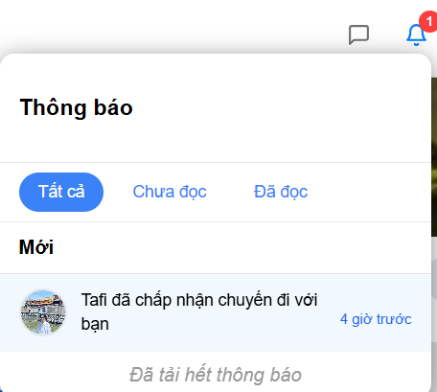

Test Case ID | Mô tả | Quy trình | Điều kiện tiên quyết | Kết quả mong đợi | Kết quả thực tế | Kết quả |  |  |  |  |  | Chú thích
 |  |  |  |  |  | Vòng 1 |  |  | Vòng 2
 |  |  |  |  |  | Trạng thái | Ngày kiểm tra | Người kiểm tra | Trạng thái | Ngày kiểm tra | Người kiểm tra
GUI_SHOW Quản lý lịch sử khám chữa bệnh
GUI - QLLSKCB01 | [Thông báo] Tiêu đề |  |  | - Hiển thị: "Thông báo" - Text color: Black - Status: Enable | - Hiển thị: "Thông báo" - Text color: Black - Status: Enable | Passed | 2025-05-11 | Huy | Passed | 2025-05-14 | Huy
GUI - QLLSKCB02 | [Thông báo] Button - Tất cả |  |  | - Text: "Tất cả" - Text color: Blue - Status: Enable | - Text: "Tất cả" - Text color: Blue - Status: Enable | Passed | 2025-05-11 | Huy | Passed | 2025-05-14 | Huy
GUI - QLLSKCB03 | [Thông báo] Button - Chưa đọc |  |  | - Text: "Chưa đọc" - Text color: Blue - Status: Enable | - Text: "Chưa đọc" - Text color: Blue - Status: Enable | Passed | 2025-05-11 | Huy | Passed | 2025-05-14 | Huy
GUI - QLLSKCB04 | [Thông báo] Button - Đã đọc |  |  | - Text: "Đã đọc" - Text color: Blue - Status: Enable | - Text: "Đã đọc" - Text color: Blue - Status: Enable | Passed | 2025-05-11 | Huy | Passed | 2025-05-14 | Huy
GUI - QLLSKCB05 | [Danh sách thông báo] Chưa đọc |  |  | - Text color: Black - Background color: Blue - Status: Enable | - Text color: Black - Background color: Blue - Status: Enable | Passed | 2025-05-11 | Huy | Passed | 2025-05-14 | Huy
GUI - QLLSKCB06 | [Danh sách thông báo] Đã đọc |  |  | - Text color: Black - Background color: White - Status: Enable | - Text color: Black - Background color: White - Status: Enable | Passed | 2025-05-11 | Huy | Passed | 2025-05-14 | Huy
GUI - QLLSKCB07 | [Thông báo] Nội dung thông báo |  |  | - Text color: Black - Status Enable | - Text color: Black - Status Enable | Passed | 2025-05-11 | Huy | Passed | 2025-05-14 | Huy
GUI - QLLSKCB08 | [Thông báo] Thời gian thông báo |  |  | - Text color: Blue - Status Enable | - Text color: Blue - Status Enable | Passed | 2025-05-11 | Huy | Passed | 2025-05-14 | Huy
GUI - QLLSKCB09 | [Thông báo] Thông báo không có nội dung |  |  | - Hiển thị: "Không có thông báo mới" - Text color: Gray | - Hiển thị: "Không có thông báo mới" - Text color: Gray | Passed | 2025-05-11 | Huy | Passed | 2025-05-14 | Huy
FUNCTION_SHOW Quản lý lịch sử khám chữa bệnh
FUNC-QLLSKCB01 | Xem thông báo thành công | 1. Đăng nhập 2. Nhấn vào biểu tượng thông báo | Đã đăng nhập, có thông báo | - Hiển thị đúng nội dung, thời gian và người gửi thông báo - Hiển thị đúng màu Thông báo chưa đọc nền xanh, đã đọc nền trắng | - Hiển thị đúng nội dung, thời gian và người gửi thông báo - Hiển thị đúng màu Thông báo chưa đọc nền xanh, đã đọc nền trắng | Passed | 2025-05-11 | Huy | Passed | 2025-05-14 | Huy
FUNC-QLLSKCB02 | Xem thông báo khi không có thông báo | 1. Đăng nhập 2. Nhấn vào biểu tượng thông báo | Đã đăng nhập, không có thông báo | - Hiển thị đúng nội dung "Không có thông báo nào" | - Hiển thị đúng nội dung "Không có thông báo nào" | Passed | 2025-05-11 | Huy | Passed | 2025-05-14 | Huy
FUNC-QLLSKCB03 | Đánh dấu đã đọc thông báo thành công | 1. Đăng nhập 2. Nhấn vào biểu tượng thông báo 3. Chọn thông báo để đánh dấu | Đã đăng nhập, có thông báo | - Đã đánh dấu chuyển nền xanh thành trắng và chuyển đến đường dẫn thông báo (nếu có) | - Đã đánh dấu chuyển nền xanh thành trắng và chuyển đến đường dẫn thông báo (nếu có) | Passed | 2025-05-11 | Huy | Passed | 2025-05-14 | Huy
FUNC-QLLSKCB04 | Hiển thị thông báo chưa đọc thành công | 1. Đăng nhập 2. Nhấn vào biểu tượng thông báo 3. Nhấn "Chưa đọc" | Đã đăng nhập, có thông báo | - Hiển thị đúng nội dung, thời gian và người gửi thông báo - Hiển thị đúng màu Thông báo chưa đọc nền xanh | - Hiển thị đúng nội dung, thời gian và người gửi thông báo - Hiển thị đúng màu Thông báo chưa đọc nền xanh | Passed | 2025-05-11 | Huy | Passed | 2025-05-14 | Huy
FUNC-QLLSKCB05 | Hiển thị thông báo đã đọc thành công | 1. Đăng nhập 2. Nhấn vào biểu tượng thông báo 3. Nhấn "Đã đọc" | Đã đăng nhập, có thông báo | - Hiển thị đúng nội dung, thời gian và người gửi thông báo - Hiển thị đúng màu Thông báo đã đọc nền trắng | - Hiển thị đúng nội dung, thời gian và người gửi thông báo - Hiển thị đúng màu Thông báo đã đọc nền trắng | Passed | 2025-05-11 | Huy | Passed | 2025-05-14 | Huy
FUNC-QLLSKCB06 | Xem thông báo với lỗi hệ thống | 1. Đăng nhập 2. Nhấn vào biểu tượng thông báo | Đã đăng nhập, hệ thống lỗi | - Hiển thị thông báo: "Đã xảy ra lỗi, vui lòng thử lại" | - Hiển thị thông báo: "Đã xảy ra lỗi, vui lòng thử lại" | Passed | 2025-05-11 | Huy | Passed | 2025-05-14 | Huy

Hỗ trợ tư vấn qua chatbot
Project Name | ỨNG DỤNG AI CHATBOT VÀO WEBSITE QUẢN LÝ VÀ CHĂM SÓC THÚ CƯNG
Module Code | Hỗ trợ tư vấn qua chatbot
 | Hoàn thành | Lỗi | Chưa kiểm tra | Bị chặn | Tổng lần kiểm tra
Round 1 | 15 | 0 | 0 | 0 | 15
Round 2 | 15 | 0 | 0 | 0 | 15
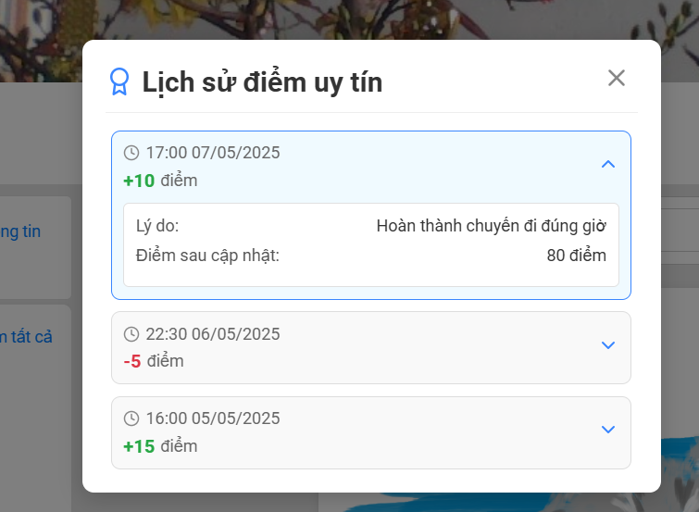

Test Case ID | Mô tả | Quy trình | Kết quả mong đợi | Kết quả thực tế | Kết quả |  |  |  |  |  | Chú thích
 |  |  |  |  | Vòng 1 |  |  | Vòng 2
 |  |  |  |  | Trạng thái | Ngày kiểm tra | Người kiểm tra | Trạng thái | Ngày kiểm tra | Người kiểm tra
GUI_SHOW Hỗ trợ tư vấn qua chatbot
GUI-XLSDUT-01 | Hiển thị tiêu đề "Lịch sử điểm uy tín" |  | -Label: [Lịch sử điểm uy tín] - Status: Enable | -Label: [Lịch sử điểm uy tín] - Status: Enable | Passed | 2025-05-11 | Thành | Passed | 2025-05-14 | Thành
GUI-XLSDUT-02 | Hiển thị danh sách các giao dịch điểm uy tín |  | -Danh sách: hiển thị các giao dịch điểm uy tín theo thời gian- Status: Enable | -Danh sách: hiển thị các giao dịch điểm uy tín theo thời gian- Status: Enable | Passed | 2025-05-11 | Thành | Passed | 2025-05-14 | Thành
GUI-XLSDUT-03 | Hiển thị thời gian cộng trừ điểm |  | -Thời gian: hiển thị ngày và giờ của cộng trừ điểm - Status: Enable | -Thời gian: hiển thị ngày và giờ của cộng trừ điểm - Status: Enable | Passed | 2025-05-11 | Thành | Passed | 2025-05-14 | Thành
GUI-XLSDUT-04 | Hiển thị số điểm thay đổi |  | --Số điểm: hiển thị giá trị điểm thay đổi.- Status: Enable | --Số điểm: hiển thị giá trị điểm thay đổi.- Status: Enable | Passed | 2025-05-11 | Thành | Passed | 2025-05-14 | Thành
GUI-XLSDUT-05 | Hiển thị lý do cộng trừ điểm |  | -Lý do: hiển thị thông tin về nguyên nhân thay đổi điểm - Status: Enable | -Lý do: hiển thị thông tin về nguyên nhân thay đổi điểm - Status: Enable | Passed | 2025-05-11 | Thành | Passed | 2025-05-14 | Thành
GUI-XLSDUT-06 | Hiển thị điểm uy tín sau cập nhật |  | -Điểm sau cập nhật: hiển thị tổng số điểm uy tín sau khi giao dịch được thực hiện.- Status: enable | -Điểm sau cập nhật: hiển thị tổng số điểm uy tín sau khi giao dịch được thực hiện.- Status: enable | Passed | 2025-05-11 | Thành | Passed | 2025-05-14 | Thành
GUI-XLSDUT-07 | Hiển thị nút đóng (X) |  | -Button: [X] (biểu tượng đóng).- Status: Enable | -Button: [X] (biểu tượng đóng).- Status: Enable | Passed | 2025-05-11 | Thành | Passed | 2025-05-14 | Thành
GUI-XLSDUT-08 | Hiển thị chi tiết cộng trừ điểm khi mở rộng |  | -Thông tin chi tiết: hiển thị thêm thông tin liên quan đến cộng trừ diểm | -Thông tin chi tiết: hiển thị thêm thông tin liên quan đến cộng trừ diểm | Passed | 2025-05-11 | Thành | Passed | 2025-05-14 | Thành
FUNCTION_SHOW Hỗ trợ tư vấn qua chatbot
FUNC-HTTVQCB-01 | Hiển thị danh sách giao dịch theo thời gian | Truy cập vào giao diện lịch sử điểm uy tín. | -Các giao dịch được sắp xếp theo thời gian giảm dần (giao dịch mới nhất hiển thị đầu tiên). | -Các giao dịch được sắp xếp theo thời gian giảm dần (giao dịch mới nhất hiển thị đầu tiên). | Passed | 2025-05-11 | Thành | Passed | 2025-05-14 | Thành
FUNC-HTTVQCB-02 | Hiển thị chính xác số điểm thay đổi cho từng giao dịch | Kiểm tra giá trị điểm cộng/trừ của từng mục lịch sử. | -Số điểm thay đổi hiển thị đúng với số điểm đã được cộng hoặc trừ khi giao dịch xảy ra. | -Số điểm thay đổi hiển thị đúng với số điểm đã được cộng hoặc trừ khi giao dịch xảy ra. | Passed | 2025-05-11 | Thành | Passed | 2025-05-14 | Thành
FUNC-HTTVQCB-03 | Hiển thị đúng lý do cho từng giao dịch | Kiểm tra mô tả lý do của từng mục lịch sử. | -Lý do giao dịch mô tả chính xác nguyên nhân thay đổi điểm uy tín. | -Lý do giao dịch mô tả chính xác nguyên nhân thay đổi điểm uy tín. | Passed | 2025-05-11 | Thành | Passed | 2025-05-14 | Thành
FUNC-HTTVQCB-04 | Hiển thị điểm uy tín sau cập nhật chính xác | Kiểm tra giá trị "Điểm sau cập nhật" so với điểm trước đó và số điểm thay đổi. | - cập nhật điểm ở profile | - cập nhật điểm ở profile | Passed | 2025-05-11 | Thành | Passed | 2025-05-14 | Thành
FUNC-HTTVQCB-05 | Đóng cửa sổ lịch sử điểm uy tín | Nhấn vào nút đóng (X)." | -Cửa sổ/modal lịch sử điểm uy tín đóng lại và người dùng trở về giao diện trước đó. | -Cửa sổ/modal lịch sử điểm uy tín đóng lại và người dùng trở về giao diện trước đó. | Passed | 2025-05-11 | Thành | Passed | 2025-05-14 | Thành
FUNC-HTTVQCB-06 | Mở rộng/thu gọn chi tiết giao dịch | Nhấn vào một mục giao dịch để xem chi tiết. Nhấn lại để thu gọn. | -Khi mở rộng: hiển thị thêm thông tin chi tiết -Khi thu gọn: chỉ hiển thị thông tin tóm tắt của giao dịch. | -Khi mở rộng: hiển thị thêm thông tin chi tiết -Khi thu gọn: chỉ hiển thị thông tin tóm tắt của giao dịch. | Passed | 2025-05-11 | Thành | Passed | 2025-05-14 | Thành
FUNC-HTTVQCB-07 | Kiểm tra hiển thị khi không có lịch sử giao dịch | Nhấn vào một mục giao dịch để xem chi tiết. Nhấn lại để thu gọn. | -Hiển thị thông báo "Chưa có lịch sử giao dịch điểm uy tín"-Danh sách hiển thị trống. | -Hiển thị thông báo "Chưa có lịch sử giao dịch điểm uy tín"-Danh sách hiển thị trống. | Passed | 2025-05-12 | Thành | Passed | 2025-05-14 | Thành

